手順
DBデータエクスポート・インポート手順書

【作業概要説明】
本手順は、本番・研修環境でテーブルデータをエクスポートし、開発環境でエクスポートデータをインポートする手順である。
※リモート保守端末は開発環境への接続のみ可能である為、本手順書の対象外となる。

【操作対象】
Amazon Aurora postgreSQL

【操作担当者】
ISIDサービスデスク担当者

【作業端末】
本番・研修環境：特権ID管理端末
開発環境：仮想化管理端末

番号 | 操作項目 | 操作方法 | 確認方法 | チェック | 開始時間 | 終了時間 | 作業担当者 | 作業確認者 | 備考
1 | 踏み台サーバ(本番環境)へのログイン | ■踏み台サーバへのログイン 特権ID管理端末→踏み台サーバ(本番環境)(RDP) ※特権ID管理端末からサーバへ接続する際は「XXXXX」参照すること | 左記ログイン手順においてエラーが発生しないこと。 | □
2 | PgAdmin起動 | 踏み台サーバ（本番環境）でスタートメニューからPgAdminを起動する。 接続を行う各環境(本番・研修環境)のユーザIDはAurora PostgreSQLの「管理者アカウント」を利用する。パスワードは「Secrets Managerパスワード参照手順書」で現在のパスワードを確認する。 | 正常に接続ができていることを確認する。 ※DBホスト名（各エンドポイント名）と接続先DB名は以下のファイルを参照のこと。 横浜銀行： 別紙_運用手順書用サービス設定値一覧_横浜銀行.xlsx RDSシート 東日本銀行 別紙_運用手順書用サービス設定値一覧_東日本銀行.xlsx RDSシート | □
3 | データエクスポート-1 | 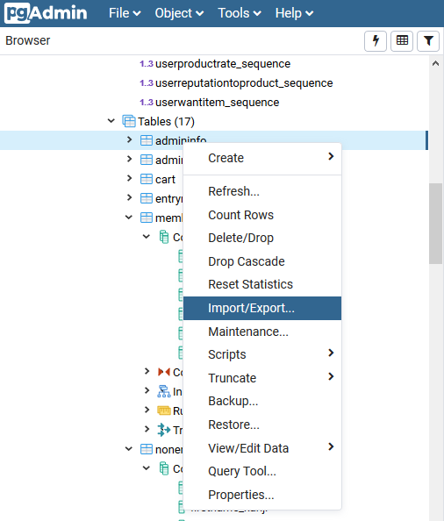 対象のテーブルを右クリックし、「Import/Export...」メニューを選択する。 | - | □
4 | データエクスポート-2 | 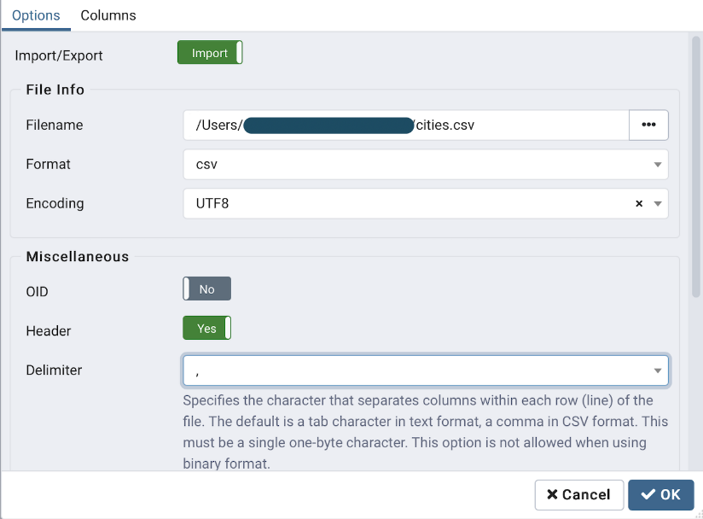 エクスポートのパラメータを指定し、エクスポートを行う。 〇File Info ・EXPORT/IMPORT：EXPORT ・Filename：エクスポート先のパスとファイル名 ・Format：csv ・Encoding：UTF8 〇Miscellaneous ・OID：No ・Header：Yes ・Delimiter：, | エクスポート実行中に、エラーポップアップ表示が出ないことを確認する。 | □
5 | データエクスポート-3 | 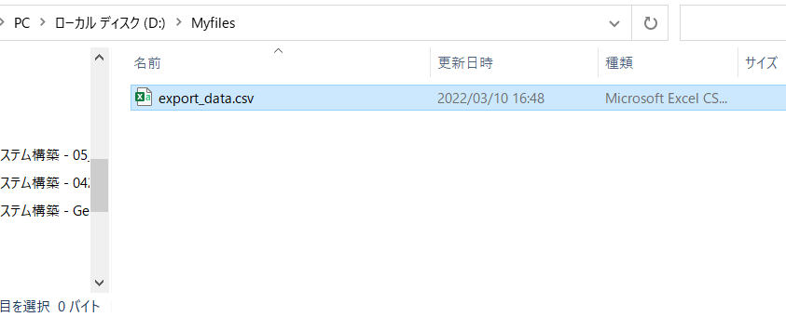 エクスポート先のフォルダを確認する。 | エクスポート先のフォルダに、指定したファイルが作成されていることを確認する。 | □
6 | サーバおよび作業端末からのログオフ | ■本番・研修環境 踏み台サーバ(本番環境)→特権ID管理端末の順でログオフを行う。 | 全ての作業対象サーバー・端末からのログオフを確認する。 | □
7 | 本番・研修環境から開発環境へのデータコピー | 「環境間データコピー手順書」に従い、本番・研修環境から開発環境へのデータ移動を行う。 | - | □
8 | 踏み台サーバ（開発環境）へのリモートログイン | ■開発環境 仮想化管理端末→踏み台サーバ(開発環境)(RDP) | 左記ログイン手順においてエラーが発生しないこと。 | □
9 | インポートファイル確認 | インポートファイルが、開発環境に格納されていることを確認する。 | - | □
10 | PgAdmin起動 | 踏み台サーバ（開発環境）でスタートメニューからPgAdminを起動する。 開発環境のユーザIDはAurora PostgreSQLの「管理者アカウント」を利用する。パスワードは「Secrets Managerパスワード参照手順書」で現在のパスワードを確認する。 | 正常に接続ができていることを確認する。 ※DBホスト名（各エンドポイント名）と接続先DB名は以下のファイルを参照のこと。 横浜銀行： 別紙_運用手順書用サービス設定値一覧_横浜銀行.xlsx RDSシート 東日本銀行 別紙_運用手順書用サービス設定値一覧_東日本銀行.xlsx RDSシート | □
11 | データインポート-1 | 対象のテーブルを右クリックし、「Import/Export...」メニューを選択する。 | - | □
12 | データインポート-2 | インポートのパラメータを指定し、インポートを行う。 〇File Info ・EXPORT/IMPORT：IMPORT ・Filename：エクスポートファイルが格納されているファイルパス ・Format：csv ・Encoding：UTF8 〇Miscellaneous ・OID：No ・Header：Yes ・Delimiter：, | インポート実行中に、エラーポップアップ表示が出ないことを確認する。 | □
13 | インポートデータ確認 | 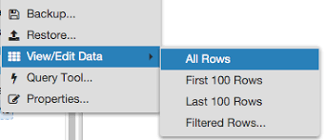 対象のテーブルを右クリックし、「View/Edit Data...」メニューを選択する。「All Rows」を指定することでインポートしたデータをすべて参照できる。 | データがインポートされていることを確認する。 | □
14 | サーバおよび作業端末からのログオフ | ■開発環境 踏み台サーバ(開発環境)→仮想化管理端末の順でログオフを行う。 | 全ての作業対象サーバー・端末からのログオフを確認する。 | □

